TDSheet
№ | ФОТО |  | Штрихкод | Наименование | Цвет | Продажная единица, шт. | Кол-во в коробке, шт. | Остаток | Цена, руб. | Скидка не действует | Заказ
1 | 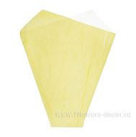 Нет Фото | http://7flowers-decor.ru/upload/1c_catalog/import_files/4606500087440.jpg | 4606500087440 | Набор конусов (полипр./ органза) (50шт) | Желтый | 50 | 500 | 300 | 816.00
2 | 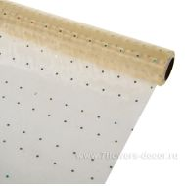 Нет Фото | http://7flowers-decor.ru/upload/1c_catalog/import_files/4606500151585.jpg | 4606500151585 | Органза МОШКА перламутр., 70смх9м | Кремовый | 1 | 30 | 220 | 379.00
3 | 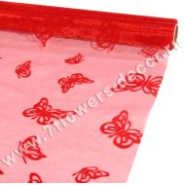 Нет Фото | http://7flowers-decor.ru/upload/1c_catalog/import_files/4606500126125.jpg | 4606500126125 | Органза флокированная БАБОЧКИ, 70смх9м | Красный | 1 | 30 | 9 | 315.00 | Акция, распродажа
4 | 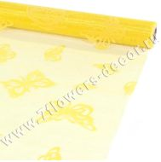 Нет Фото | http://7flowers-decor.ru/upload/1c_catalog/import_files/4606500126156.jpg | 4606500126156 | Органза флокированная БАБОЧКИ, 70смх9м | Желтый | 1 | 30 | 30 | 315.00 | Акция, распродажа
5 | 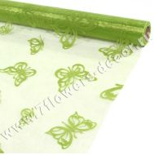 Нет Фото | http://7flowers-decor.ru/upload/1c_catalog/import_files/4606500126163.jpg | 4606500126163 | Органза флокированная БАБОЧКИ, 70смх9м | Зеленое яблоко | 1 | 30 | 17 | 315.00 | Акция, распродажа
6 | 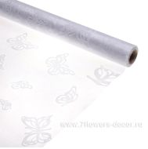 Нет Фото | http://7flowers-decor.ru/upload/1c_catalog/import_files/4606500126170.jpg | 4606500126170 | Органза флокированная БАБОЧКИ, 70смх9м | Белый | 1 | 30 | 10 | 315.00 | Акция, распродажа
7 | 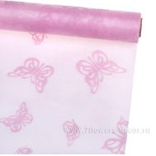 Нет Фото | http://7flowers-decor.ru/upload/1c_catalog/import_files/4606500126194.jpg | 4606500126194 | Органза флокированная БАБОЧКИ, 70смх9м | Светло-розовый | 1 | 30 | 123 | 315.00 | Акция, распродажа
8 | 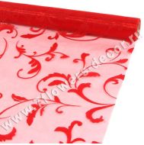 Нет Фото | http://7flowers-decor.ru/upload/1c_catalog/import_files/4606500126231.jpg | 4606500126231 | Органза флокированная ОРНАМЕНТ, 70смх9м | Красный | 1 | 30 | 109 | 299.00 | Акция, распродажа
9 | 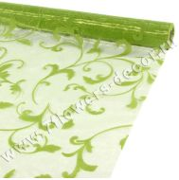 Нет Фото | http://7flowers-decor.ru/upload/1c_catalog/import_files/4606500126279.jpg | 4606500126279 | Органза флокированная ОРНАМЕНТ, 70смх9м | Зеленое яблоко | 1 | 30 | 234 | 299.00 | Акция, распродажа
10 | 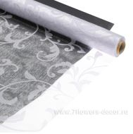 Нет Фото | http://7flowers-decor.ru/upload/1c_catalog/import_files/4606500126286.jpg | 4606500126286 | Органза флокированная ОРНАМЕНТ, 70смх9м | Белый | 1 | 30 | 59 | 299.00 | Акция, распродажа
11 | 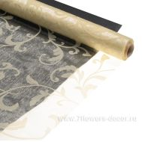 Нет Фото | http://7flowers-decor.ru/upload/1c_catalog/import_files/4606500126293.jpg | 4606500126293 | Органза флокированная ОРНАМЕНТ, 70смх9м | Кремовый | 1 | 30 | 243 | 299.00 | Акция, распродажа
12 | 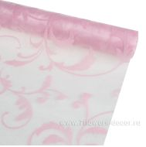 Нет Фото | http://7flowers-decor.ru/upload/1c_catalog/import_files/4606500126309.jpg | 4606500126309 | Органза флокированная ОРНАМЕНТ, 70смх9м | Светло-розовый | 1 | 30 | 81 | 299.00 | Акция, распродажа
13 | 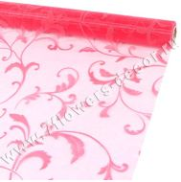 Нет Фото | http://7flowers-decor.ru/upload/1c_catalog/import_files/4606500126316.jpg | 4606500126316 | Органза флокированная ОРНАМЕНТ, 70смх9м | Розовый | 1 | 30 | 91 | 299.00 | Акция, распродажа
14 | 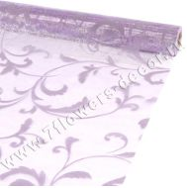 Нет Фото | http://7flowers-decor.ru/upload/1c_catalog/import_files/4606500126323.jpg | 4606500126323 | Органза флокированная ОРНАМЕНТ, 70смх9м | Светло-сиреневый | 1 | 30 | 176 | 299.00 | Акция, распродажа
15 | 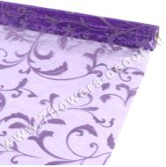 Нет Фото | http://7flowers-decor.ru/upload/1c_catalog/import_files/4606500126330.jpg | 4606500126330 | Органза флокированная ОРНАМЕНТ, 70смх9м | Сиреневый | 1 | 30 | 91 | 299.00 | Акция, распродажа
16 | 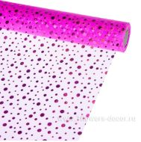 Нет Фото | http://7flowers-decor.ru/upload/1c_catalog/import_files/4606500403530.jpg | 4606500403530 | Органза флокированная Пузырьки, 70смх9м | Сиреневый | 1 | 30 | 150 | 374.00 | Акция, распродажа
17 | 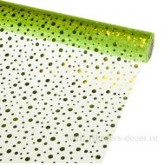 Нет Фото | http://7flowers-decor.ru/upload/1c_catalog/import_files/4606500403547.jpg | 4606500403547 | Органза флокированная Пузырьки, 70смх9м | Зеленый | 1 | 30 | 141 | 374.00 | Акция, распродажа
18 | 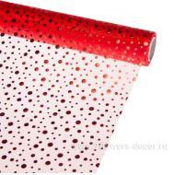 Нет Фото | http://7flowers-decor.ru/upload/1c_catalog/import_files/4606500403554.jpg | 4606500403554 | Органза флокированная Пузырьки, 70смх9м | Красный | 1 | 30 | 147 | 374.00 | Акция, распродажа
19 | 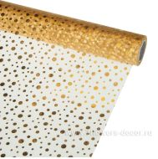 Нет Фото | http://7flowers-decor.ru/upload/1c_catalog/import_files/4606500403561.jpg | 4606500403561 | Органза флокированная Пузырьки, 70смх9м | Золото | 1 | 30 | 120 | 374.00 | Акция, распродажа
20 | 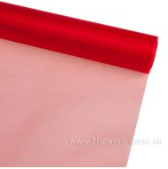 Нет Фото | http://7flowers-decor.ru/upload/1c_catalog/import_files/4606500060696.jpg | 4606500060696 | Органза, 40см х 9м | Красный | 1 | 30 | 497 | 159.00
21 | 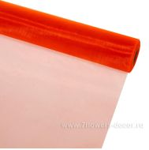 Нет Фото | http://7flowers-decor.ru/upload/1c_catalog/import_files/4606500060719.jpg | 4606500060719 | Органза, 40см х 9м | Оранжевый | 1 | 30 | 409 | 159.00
22 | 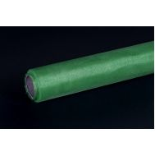 Нет Фото | http://7flowers-decor.ru/upload/1c_catalog/import_files/4606500060757.jpg | 4606500060757 | Органза, 40см х 9м | Зеленое яблоко | 1 | 30 | 145 | 159.00
23 | 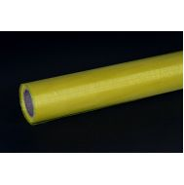 Нет Фото | http://7flowers-decor.ru/upload/1c_catalog/import_files/4606500060740.jpg | 4606500060740 | Органза, 40см х 9м | Желтый | 1 | 30 | 131 | 159.00
24 | 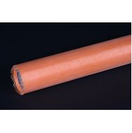 Нет Фото | http://7flowers-decor.ru/upload/1c_catalog/import_files/4606500060801.jpg | 4606500060801 | Органза, 40см х 9м | Абрикос | 1 | 30 | 151 | 159.00
25 | 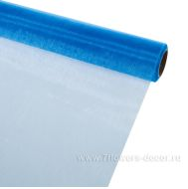 Нет Фото | http://7flowers-decor.ru/upload/1c_catalog/import_files/4606500060856.jpg | 4606500060856 | Органза, 40см х 9м | Голубой | 1 | 30 | 145 | 159.00
26 | 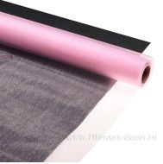 Нет Фото | http://7flowers-decor.ru/upload/1c_catalog/import_files/4606500060818.jpg | 4606500060818 | Органза, 40см х 9м | Светло-розовый | 1 | 30 | 551 | 159.00
27 | 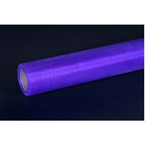 Нет Фото | http://7flowers-decor.ru/upload/1c_catalog/import_files/4606500060849.jpg | 4606500060849 | Органза, 40см х 9м | Сиреневый | 1 | 30 | 222 | 159.00
28 | 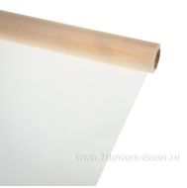 Нет Фото | http://7flowers-decor.ru/upload/1c_catalog/import_files/4606500060795.jpg | 4606500060795 | Органза, 40см х 9м | Бежевый | 1 | 30 | 368 | 159.00
29 | 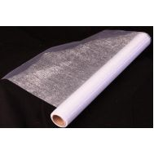 Нет Фото | http://7flowers-decor.ru/upload/1c_catalog/import_files/4606500060771.jpg | 4606500060771 | Органза, 40см х 9м | Белый | 1 | 30 | 593 | 159.00
30 | 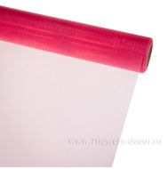 Нет Фото | http://7flowers-decor.ru/upload/1c_catalog/import_files/4606500060825.jpg | 4606500060825 | Органза, 40см х 9м | Розовый | 1 | 30 | 270 | 159.00
31 | 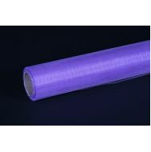 Нет Фото | http://7flowers-decor.ru/upload/1c_catalog/import_files/4606500060832.jpg | 4606500060832 | Органза, 40см х 9м | Светло-сиреневый | 1 | 30 | 233 | 159.00
32 | 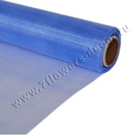 Нет Фото | http://7flowers-decor.ru/upload/1c_catalog/import_files/4606500061037.jpg | 4606500061037 | Органза, 70см х 9м | Голубой | 1 | 30 | 49 | 279.00
33 | 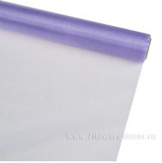 Нет Фото | http://7flowers-decor.ru/upload/1c_catalog/import_files/4606500061013.jpg | 4606500061013 | Органза, 70см х 9м | Светло-сиреневый | 1 | 30 | 389 | 279.00
34 | 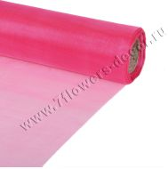 Нет Фото | http://7flowers-decor.ru/upload/1c_catalog/import_files/4606500061006.jpg | 4606500061006 | Органза, 70см х 9м | Розовый | 1 | 30 | 502 | 279.00
35 | 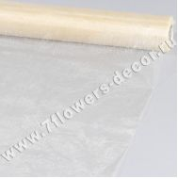 Нет Фото | http://7flowers-decor.ru/upload/1c_catalog/import_files/4606500060979.jpg | 4606500060979 | Органза, 70см х 9м | Бежевый | 1 | 30 | 395 | 279.00
36 | 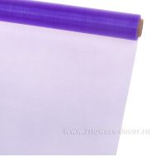 Нет Фото | http://7flowers-decor.ru/upload/1c_catalog/import_files/4606500061020.jpg | 4606500061020 | Органза, 70см х 9м | Сиреневый | 1 | 30 | 152 | 279.00
37 | 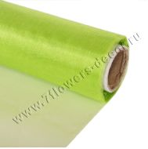 Нет Фото | http://7flowers-decor.ru/upload/1c_catalog/import_files/4606500060931.jpg | 4606500060931 | Органза, 70см х 9м | Зеленое яблоко | 1 | 30 | 247 | 279.00
38 | 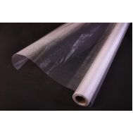 Нет Фото | http://7flowers-decor.ru/upload/1c_catalog/import_files/4606500060955.jpg | 4606500060955 | Органза, 70см х 9м | Белый | 1 | 30 | 467 | 279.00
39 | 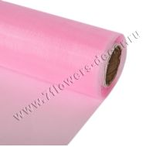 Нет Фото | http://7flowers-decor.ru/upload/1c_catalog/import_files/4606500060993.jpg | 4606500060993 | Органза, 70см х 9м | Светло-розовый | 1 | 30 | 288 | 279.00
40 | 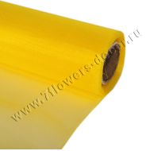 Нет Фото | http://7flowers-decor.ru/upload/1c_catalog/import_files/4606500060924.jpg | 4606500060924 | Органза, 70см х 9м | Желтый | 1 | 30 | 336 | 279.00
41 | 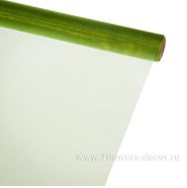 Нет Фото | http://7flowers-decor.ru/upload/1c_catalog/import_files/4606500060948.jpg | 4606500060948 | Органза, 70см х 9м | Оливковый | 1 | 30 | 194 | 279.00
42 | 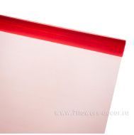 Нет Фото | http://7flowers-decor.ru/upload/1c_catalog/import_files/4606500060870.jpg | 4606500060870 | Органза, 70см х 9м | Красный | 1 | 30 | 423 | 279.00
43 | 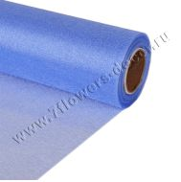 Нет Фото | http://7flowers-decor.ru/upload/1c_catalog/import_files/4606500061211.jpg | 4606500061211 | Органза-снег, 47см х 9м | Голубой | 1 | 30 | 7 | 199.00
44 | 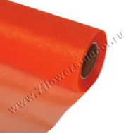 Нет Фото | http://7flowers-decor.ru/upload/1c_catalog/import_files/4606500061075.jpg | 4606500061075 | Органза-снег, 47см х 9м | Оранжевый | 1 | 30 | 341 | 199.00
45 | 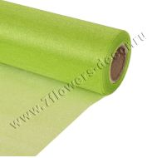 Нет Фото | http://7flowers-decor.ru/upload/1c_catalog/import_files/4606500061112.jpg | 4606500061112 | Органза-снег, 47см х 9м | Зеленое яблоко | 1 | 30 | 259 | 199.00
46 | 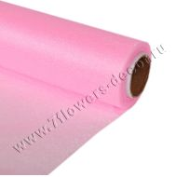 Нет Фото | http://7flowers-decor.ru/upload/1c_catalog/import_files/4606500061174.jpg | 4606500061174 | Органза-снег, 47см х 9м | Светло-розовый | 1 | 30 | 199 | 199.00
47 | 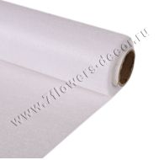 Нет Фото | http://7flowers-decor.ru/upload/1c_catalog/import_files/4606500061136.jpg | 4606500061136 | Органза-снег, 47см х 9м | Белый | 1 | 30 | 604 | 199.00
48 | 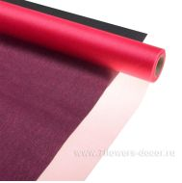 Нет Фото | http://7flowers-decor.ru/upload/1c_catalog/import_files/4606500061181.jpg | 4606500061181 | Органза-снег, 47см х 9м | Розовый | 1 | 30 | 491 | 199.00
49 | 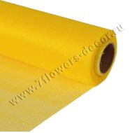 Нет Фото | http://7flowers-decor.ru/upload/1c_catalog/import_files/4606500061105.jpg | 4606500061105 | Органза-снег, 47см х 9м | Желтый | 1 | 30 | 459 | 199.00
50 | 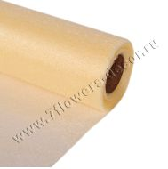 Нет Фото | http://7flowers-decor.ru/upload/1c_catalog/import_files/4606500061150.jpg | 4606500061150 | Органза-снег, 47см х 9м | Бежевый | 1 | 30 | 265 | 199.00
51 |  Нет Фото | http://7flowers-decor.ru/upload/1c_catalog/import_files/4606500061198.jpg | 4606500061198 | Органза-снег, 47см х 9м | Светло-сиреневый | 1 | 30 | 256 | 199.00
52 |  Нет Фото | http://7flowers-decor.ru/upload/1c_catalog/import_files/4606500061051.jpg | 4606500061051 | Органза-снег, 47см х 9м | Красный | 1 | 30 | 500 | 199.00
53 |  Нет Фото | http://7flowers-decor.ru/upload/1c_catalog/import_files/4606500061389.jpg | 4606500061389 | Органза-снег, 70см х 9м | Сиреневый | 1 | 30 | 278 | 297.00
54 |  Нет Фото | http://7flowers-decor.ru/upload/1c_catalog/import_files/4606500061365.jpg | 4606500061365 | Органза-снег, 70см х 9м | Розовый | 1 | 30 | 690 | 297.00
55 |  Нет Фото | http://7flowers-decor.ru/upload/1c_catalog/import_files/4606500061235.jpg | 4606500061235 | Органза-снег, 70см х 9м | Красный | 1 | 30 | 914 | 299.00
56 |  Нет Фото | http://7flowers-decor.ru/upload/1c_catalog/import_files/4606500061303.jpg | 4606500061303 | Органза-снег, 70см х 9м | Оливковый | 1 | 30 | 130 | 299.00
57 |  Нет Фото | http://7flowers-decor.ru/upload/1c_catalog/import_files/4606500061334.jpg | 4606500061334 | Органза-снег, 70см х 9м | Бежевый | 1 | 30 | 602 | 299.00
58 |  Нет Фото | http://7flowers-decor.ru/upload/1c_catalog/import_files/4606500061372.jpg | 4606500061372 | Органза-снег, 70см х 9м | Светло-сиреневый | 1 | 30 | 687 | 299.00
59 |  Нет Фото | http://7flowers-decor.ru/upload/1c_catalog/import_files/4606500061310.jpg | 4606500061310 | Органза-снег, 70см х 9м | Белый | 1 | 30 | 1,077 | 299.00
60 |  Нет Фото | http://7flowers-decor.ru/upload/1c_catalog/import_files/4606500061280.jpg | 4606500061280 | Органза-снег, 70см х 9м | Желтый | 1 | 30 | 371 | 299.00
61 |  Нет Фото | http://7flowers-decor.ru/upload/1c_catalog/import_files/4606500061297.jpg | 4606500061297 | Органза-снег, 70см х 9м | Зеленое яблоко | 1 | 30 | 444 | 299.00
62 |  Нет Фото | http://7flowers-decor.ru/upload/1c_catalog/import_files/4606500061358.jpg | 4606500061358 | Органза-снег, 70см х 9м | Светло-розовый | 1 | 30 | 631 | 299.00

